Syntermas-Biopsias
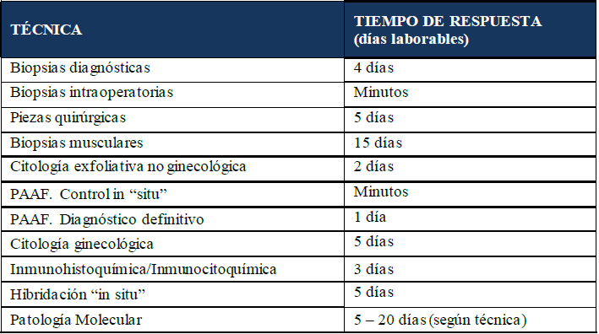
SYNLAB
Vitaldent ha llegado a un acuerdo con el laboratorio de análisis clínicos SYNLAB para que todas nuestras clínicas puedan solicitarles el servicio de análisis de anatomía patológica de muestras de tejidos (biopsias de tejidos con sospecha de lesión para su análisis).
Mediante este acuerdo, SYNLAB se convierte en el único proveedor autorizado de Vitaldent para la aplicación de los servicios previamente mencionados.
PROCEDIMIENTO PARA ALTA DE CLÍNICA
Cada clínica debe darse de alta cumplimentando la, Ficha Cliente SYNLAB Anatomía Patológica. Es importante que las clínicas se den de alta lo antes posible y que no esperen a tener que enviar una biopsia para rellenar el formulario, ya que el proceso de alta tarda dos semanas.

Contacto del gestor de cuenta nacional para Vitaldent.

913 149 629

Recogida de muestras por parte de SYNTERMAS, incluyendo material para obtención de muestras y contenedores de transporte, incluyendo todas las clínicas a nivel nacional incluido islas y península, excepto Melilla.
Oferta económica:

2. Tiempos de respuesta:

Tiempos de respuesta:
A partir de la llegada de la muestra a laboratorio.

